INICIO
GESTÃO DE SEGURANÇA - CONTRATO ELKEM -N° 005/23 / OC 014185

Controles
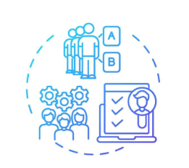
Nº de Participantes
(Treinamentos)

Nº Treinamentos
Ambientação
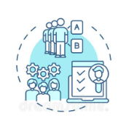
Nº de Participantes
Ambientação
Ferramentas do Programa
Metas
Nº de Treinamentos


N° Inpeções Geral
Meio Ambiente
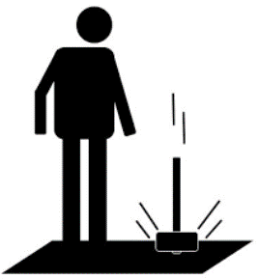
N°Quase Acidente/SOPSIF

N° Reunião da liderança

N° de DDS Geral

N° Inpeções SESMT

N° Inpeções de CIPA


Nº de Condições Inseguras/Anomalias levantadas


Nº de Condições Inseguras/Anomalias Resolvidas
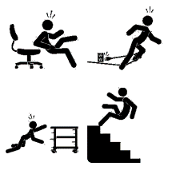
Registros de condições inseguras/anomalias

Nº de Inspeção da liderança

Inspeção- Check-List direcionado

Campanha de Segurança

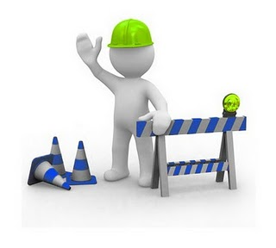
Nº de Notificações
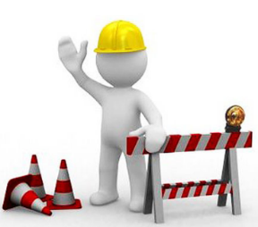
Nº de Interdições

RMS-Reunião Mensal de Segurança

METAS
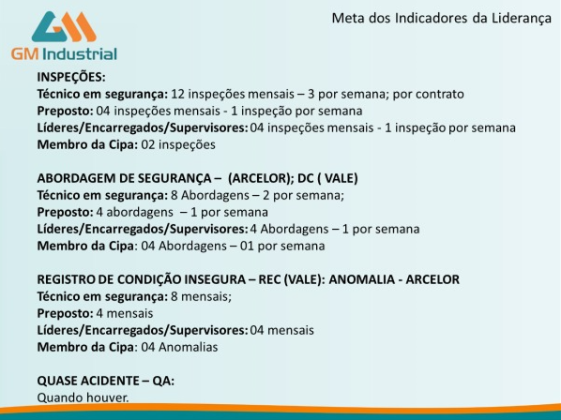
METAS- INDICADORES DA LIDERANÇAS E CIPA

